несколько устройств
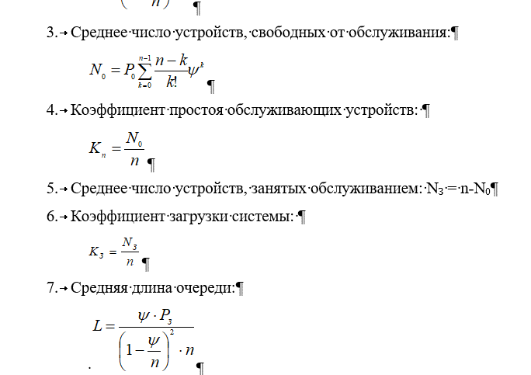
N | 9 | ед
tp | 36 | чел. в час
tобсл | 18 | мин

интенсивность входнго потока |  |  |  | 0.6
интенсивность обслуживания |  |  |  | 0.06
интенсивность загрузки |  |  |  | 10.8

K | ^k | k! | ^k/k! | n-k | (n-k)/k!* ^k
0 | 1 | 1 | 1 | 9 | 9
1 | 10.8 | 1 | 10.8 | 8 | 86.4
2 | 116.64 | 2 | 58.32 | 7 | 408.24
3 | 1259.712 | 6 | 209.952 | 6 | 1259.712
4 | 13604.8896 | 24 | 566.8704 | 5 | 2834.352
5 | 146932.80768 | 120 | 1224.440064 | 4 | 4897.760256
6 | 1586874.3229 | 720 | 2203.9921152 | 3 | 6611.9763456
7 | 17138242.688 | 5040 | 3400.4449777 | 2 | 6800.8899555
8 | 185093021.03 | 40320 | 4590.6007199 | 1 | 4590.6007199
Итог |  |  | 12266.420277 |  | 27498.931277

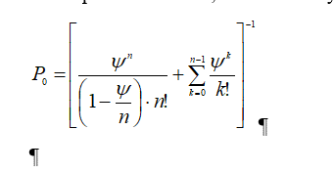
Po | -4.8109524434E-05

 |  |  |  |  | 0.0032105815699 | 1/(T37+(T34^(T35+1))/(ФАКТР(T35)*(T35-T34)))

 |  |  |  |  |  |  | 4.666667
 |  |  |  |  |  |  | 5
 |  |  |  |  |  |  | 4
 |  |  |  |  |  |  | 53.25514 | 0

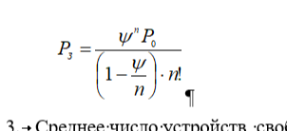
 |  |  |  |  |  |  | надо родит
 |  |  |  |  |  |  | 0.003031

